山の日
8/8（日）昼 山の日 調理のポイント

◎実施日 2021年8月8日(日) 昼食
◎献立内容 【盛り付け写真】
 | 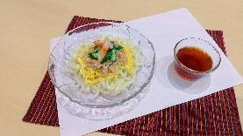 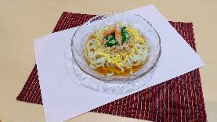 ・山の日うどん
 | ※写真は参考です
 | 献立名 | 調理のポイント
 | 山の日うどん | 商品名 | 1人前 | 規格 | 調理・解凍方法
 |  | 冷凍ゆでうどん | 250g | 5玉(1250g) 5人前規格 | 茹でる(ほぐれるまで)
 |  | 畑のお肉そぼろ（生姜風味） | 60ｇ | 300ｇ | 湯煎10分
 |  | 業務用 香り箱(ｶﾆ風味かまぼこ) | 8g(1本) | 240g(30本) (30人前規格) | 流水解凍
 |  | 錦糸玉子 | 15g | 150g (10人前規格) | 湯煎20分
 |  | オクラ(斜めスライス) | 20g | 500g (25人前規格) | 自然解凍
 |  | ①「畑のお肉そぼろ」「錦糸玉子」を湯煎、またはスチコンで解凍する。 ②「カニ風味かまぼこ」は流水解凍、「オクラ」を自然解凍する。 ③鍋にお湯を沸かし、麺を茹でて水さらしする。 ④皿にうどんを盛り付け、写真を参考に「畑のお肉そぼろ」「錦糸玉子」「カニ風味かまぼこ」「オクラ」をかざる。中央が高くないよるよう「山型」をイメージして盛り付ける。 ⑤めんつゆは、汁椀でご提供しても、かけてご提供してもどちらでもお好みで。 （つゆはご施設様でご用意ください）

ごま豆腐
☆ごま豆腐の提供方法☆

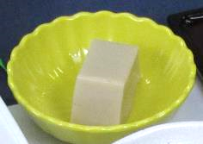
 | ・「ごま豆腐」は1本の棒状(写真①)で納品するため、
 | 10等分にカットして頂きます。

 | ・解凍は流水解凍です。解凍後、カットしていきます。
 | ※一度、冷蔵庫で冷やすとカットしやすくなります。
 | 冷蔵庫で冷やす時間の目安は30分です。

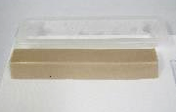
写真①
☆カット方法☆

①解凍した「ごま豆腐」をまな板に取り出します。(写真①)

写真②
②10等分になるようにカットしていきます。(写真②)
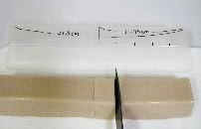

☆10等分のカットが難しい場合
取り出した容器にカット位置の目安を付けた「ものさし」を
作りましょう。(写真③)
写真③
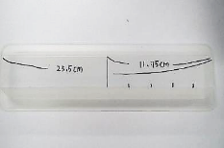
1人前 約2.3㎝
1本の長さは「23.5ｃｍ」のため、1人前分の「約2.3㎝」おきに
印をつけ、カットをしていくと上手にカットができます。

